Bez uljeva
poz. | OPIS STAVKE | kol. | jed. mjera | ukupno
 | REŠETKA 100X100
1 | ACO Easyflow+ slivnik sa rešetkom 100x100 mm |  | kom | 0.00
 | ACO Easyflow + podni kupaonski slivnik iz polimera, sa vertiklanim izljevom DN 50, sa prirubnicom za prihvat na plitke h.i. tvornički integriranom na tijelo slivnika te mogučnošću sekundarne odvodnje sa slojeva h.i. Dosjed od plastike i rešetkom od nehrđajućeg čelika AISI304 , visine donjeg dijela 100 mm, sa izvadivim zaporom za miris i nepovratnim sifonom na prinicipu membrane, visine vodenog stupca u zaporu (sifonu) 50 mm i nosivosti K3 prema HRN EN 1253, sa zaštitnim poklopcem za vrijeme ugradnje, protok 1,1 l/s. |  |  |  | 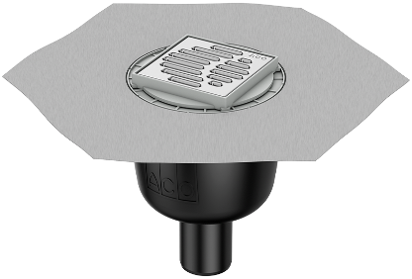

2 | ACO Easyflow+ slivnik sa rešetkom 100x100 mm |  | kom | 0.00
 | ACO Easyflow + podni kupaonski slivnik iz polimera, sa horizontanlim izljevom DN 50, sa prirubnicom za prihvat na plitke h.i. tvornički integriranom na tijelo slivnika te mogučnošću sekundarne odvodnje sa slojeva h.i. Dosjed od plastike i rešetkom od nehrđajućeg čelika AISI304 , visine donjeg dijela 90 mm, sa izvadivim zaporom za miris i nepovratnim sifonom na prinicipu membrane, visine vodenog stupca u zaporu (sifonu) 50 mm i nosivosti K3 prema HRN EN 1253, sa zaštitnim poklopcem za vrijeme ugradnje, protok 0,9 l/s. |  |  |  | 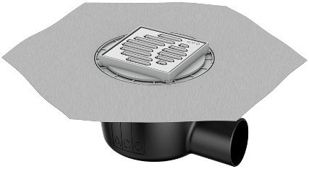

3 | ACO Easyflow+ slivnik sa rešetkom 100x100 mm plitki |  | kom | 0.00
 | ACO Easyflow + podni kupaonski slivnik iz polimera, sa horizontanlim izljevom DN 50, sa prirubnicom za prihvat na plitke h.i. tvornički integriranom na tijelo slivnika te mogučnošću sekundarne odvodnje sa slojeva h.i. Dosjed od plastike i rešetkom od nehrđajućeg čelika AISI304 , visine donjeg dijela 70 mm, sa izvadivim zaporom za miris i nepovratnim sifonom na prinicipu membrane, visine vodenog stupca u zaporu (sifonu) 30 mm i nosivosti K3 prema HRN EN 1253, sa zaštitnim poklopcem za vrijeme ugradnje, protok 0,8 l/s.

 | REŠETKA 150X150
1 | ACO Easyflow+ slivnik sa rešetkom 150x150 mm |  | kom | 0.00
 | ACO Easyflow + podni kupaonski slivnik iz polimera, sa vertiklanim izljevom DN 50, sa prirubnicom za prihvat na plitke h.i. tvornički integriranom na tijelo slivnika te mogučnošću sekundarne odvodnje sa slojeva h.i. Dosjed od plastike i rešetkom od nehrđajućeg čelika AISI304 , visine donjeg dijela 100 mm, sa izvadivim zaporom za miris i nepovratnim sifonom na prinicipu membrane, visine vodenog stupca u zaporu (sifonu) 50 mm i nosivosti K3 prema HRN EN 1253, sa zaštitnim poklopcem za vrijeme ugradnje, protok 1,1 l/s.

2 | ACO Easyflow+ slivnik sa rešetkom 150x150 mm |  | kom | 0.00
 | ACO Easyflow + podni kupaonski slivnik iz polimera, sa horizontanlim izljevom DN 50, sa prirubnicom za prihvat na plitke h.i. tvornički integriranom na tijelo slivnika te mogučnošću sekundarne odvodnje sa slojeva h.i. Dosjed od plastike i rešetkom od nehrđajućeg čelika AISI304 , visine donjeg dijela 90 mm, sa izvadivim zaporom za miris i nepovratnim sifonom na prinicipu membrane, visine vodenog stupca u zaporu (sifonu) 50 mm i nosivosti K3 prema HRN EN 1253, sa zaštitnim poklopcem za vrijeme ugradnje, protok 0,9 l/s.

3 | ACO Easyflow+ slivnik sa rešetkom 150x150 mm plitki |  | kom | 0.00
 | ACO Easyflow + podni kupaonski slivnik iz polimera, sa horizontanlim izljevom DN 50, sa prirubnicom za prihvat na plitke h.i. tvornički integriranom na tijelo slivnika te mogučnošću sekundarne odvodnje sa slojeva h.i. Dosjed od plastike i rešetkom od nehrđajućeg čelika AISI304 , visine donjeg dijela 70 mm, sa izvadivim zaporom za miris i nepovratnim sifonom na prinicipu membrane, visine vodenog stupca u zaporu (sifonu) 30 mm i nosivosti K3 prema HRN EN 1253, sa zaštitnim poklopcem za vrijeme ugradnje, protok 0,8 l/s.

Opcija uljeva
poz. | OPIS STAVKE | kol. | jed. mjera | ukupno
 | REŠETKA 100X100
1 | ACO Easyflow+ slivnik sa rešetkom 100x100 mm |  | kom | 0.00
 | ACO Easyflow + podni kupaonski slivnik iz polimera, sa horizontanlim izljevom DN 50 i uljevom DN50, sa prirubnicom za prihvat na plitke h.i. tvornički integriranom na tijelo slivnika te mogučnošću sekundarne odvodnje sa slojeva h.i. Dosjed od plastike i rešetkom od nehrđajućeg čelika AISI304 , visine donjeg dijela 90 mm, sa izvadivim zaporom za miris i nepovratnim sifonom na prinicipu membrane, visine vodenog stupca u zaporu (sifonu) 50 mm i nosivosti K3 prema HRN EN 1253, sa zaštitnim poklopcem za vrijeme ugradnje, protok 0,9 l/s. |  |  |  | 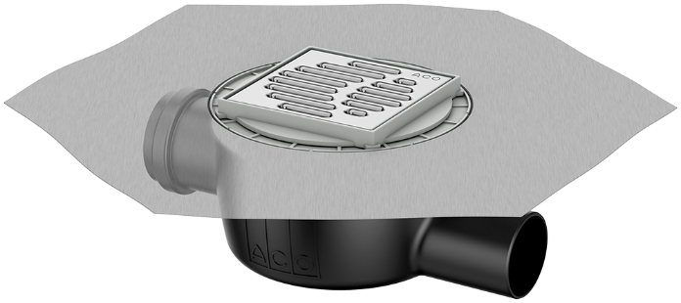

2 | ACO Easyflow+ slivnik sa rešetkom 100x100 mm plitki |  | kom | 0.00
 | ACO Easyflow + podni kupaonski slivnik iz polimera, sa horizontanlim izljevom DN50 i uljevom DN50, sa prirubnicom za prihvat na plitke h.i. tvornički integriranom na tijelo slivnika te mogučnošću sekundarne odvodnje sa slojeva h.i. Dosjed od plastike i rešetkom od nehrđajućeg čelika AISI304 , visine donjeg dijela 70 mm, sa izvadivim zaporom za miris i nepovratnim sifonom na prinicipu membrane, visine vodenog stupca u zaporu (sifonu) 30 mm i nosivosti K3 prema HRN EN 1253, sa zaštitnim poklopcem za vrijeme ugradnje, protok 0,8 l/s.

 | REŠETKA 150X150
1 | ACO Easyflow+ slivnik sa rešetkom 150x150 mm |  | kom | 0.00
 | ACO Easyflow + podni kupaonski slivnik iz polimera, sa horizontanlim izljevom DN 50 i uljevom DN50, sa prirubnicom za prihvat na plitke h.i. tvornički integriranom na tijelo slivnika te mogučnošću sekundarne odvodnje sa slojeva h.i. Dosjed od plastike i rešetkom od nehrđajućeg čelika AISI304 , visine donjeg dijela 90 mm, sa izvadivim zaporom za miris i nepovratnim sifonom na prinicipu membrane, visine vodenog stupca u zaporu (sifonu) 50 mm i nosivosti K3 prema HRN EN 1253, sa zaštitnim poklopcem za vrijeme ugradnje, protok 0,9 l/s.

2 | ACO Easyflow+ slivnik sa rešetkom 150x150 mm plitki |  | kom | 0.00
 | ACO Easyflow + podni kupaonski slivnik iz polimera, sa horizontanlim izljevom DN50 i uljevom DN50, sa prirubnicom za prihvat na plitke h.i. tvornički integriranom na tijelo slivnika te mogučnošću sekundarne odvodnje sa slojeva h.i. Dosjed od plastike i rešetkom od nehrđajućeg čelika AISI304 , visine donjeg dijela 70 mm, sa izvadivim zaporom za miris i nepovratnim sifonom na prinicipu membrane, visine vodenog stupca u zaporu (sifonu) 30 mm i nosivosti K3 prema HRN EN 1253, sa zaštitnim poklopcem za vrijeme ugradnje, protok 0,8 l/s.

